需求用例
用例编号 | 测试分类 | 测试项 | 测试步骤 | 预期结果 | 是否实现自动化
devfreq_1 | 系统启动&class下设备节点 | 检查系统正常启动，无调试log打印 | 系统启动后检查全局打印信息 | 1、在com中可以执行adb命令，敲回车有反应 2、检查启动流程打印log，观察是否有调试信息（版本交付时无调试信息） | N
devfreq_2 |  | 检查sys/class下设备节点正常 | cd sys/class ls | 1、有如下节点(包含但不限于）详细见sheet页图1 backlight graphics misc regulator bdi net rtc tee devfreq dma gpio ppp pwm | Y
devfreq_3 | devfreq接口 | dev_freq下接口正常 | cd sys/class/devfreq/devfreq0 ls | 1、有如下节点(包含但不限于）详细见sheet页图2 available_frequencies max_freq target_freq available_governors min_freq trans_stat cur_freq polling_interval uevent device power governor subsystem | Y
devfreq_4 |  | available_frequencies接口可以正常查看支持哪些频率 | cat available_frequencies | 762 1525 3051 4066 | Y
devfreq_5 |  | available_governors接口可以正常查看支持哪些变频策略 | cat available_governors | jlq_bwmon userspace powersave performance | Y
devfreq_6 |  | max_freq接口可以正常显示支持最高频率 | cat max_freq | 4066 | Y
devfreq_7 |  | min_freq接口可以正常显示支持最低频率 | cat min_freq | 762 | Y
devfreq_8 |  | target_freq接口可以正常显示目标频率 | cat target_freq | 无法验证 | N
devfreq_9 |  | trans_stat接口可以正常显示各频率下维持时间 | cat trans_stat | 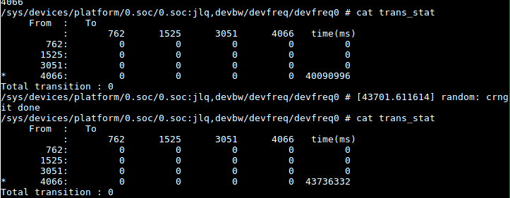 | N
devfreq_10 |  | cur_freq接口可以正常显示当前频率 | cat curfreq | 根据当前设置频率对应 | N
devfreq_11 |  | polling_interval接口可以正常显示轮询间隔时间 | cat polling_interval | 无法验证，当前默认50 | Y
devfreq_12 |  | uevent接口可以正常显示内核模块的热插拔事件的通知 | cat uevent | 无法验证，cat后无任何返回 | N
devfreq_13 |  | power查询电源状态 | cd power | 无法验证 | N
devfreq_14 |  | device指向当前节点和其他节点 | cd device | 指向devfreq及其他的节点，无需验证 | N
devfreq_15 |  | subsystem指向子系统节点 | cd subsystem | 指向子系统节点，无需验证 | N
devfreq_16 | 调频策略 | 检查设置jlq_bwmon为当前调频策略 | 1、设置调频状态为jlq_bwmon echo jlq_bwmon > /sys/class/devfreq/devfreq0/governor 2、检查当前状态是否是jlq_bwmon cat /sys/class/devfreq/devfreq0/governor 3、检查当前状态频率是否为1525 cat /sys/class/devfreq/devfreq0/cur_freq 4、检查当前状态trans_stat接口中1525频率运行时间时是否增加 cat /sys/class/devfreq/devfreq0/trans_stat | 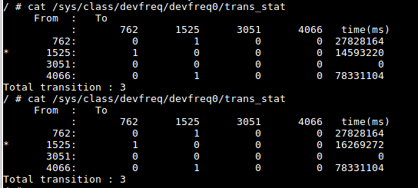 1、无返回 2、返回jlq_bwmon 3、1525 4、读取两次，返回如下图示，横向看1525对应的time有增量 | Y
devfreq_17 |  | 检查设置powersave为当前调频策略 | 1、设置调频状态为powersave echo powersave > /sys/class/devfreq/devfreq0/governor 2、检查当前状态是否是powersave cat /sys/class/devfreq/devfreq0/governor 3、检查当前状态频率是否为762 cat /sys/class/devfreq/devfreq0/cur_freq 4、检查当前状态trans_stat接口中762频率运行时间时是否增加 cat /sys/class/devfreq/devfreq0/trans_stat | 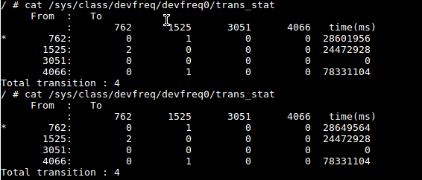 1、无返回 2、返回powersave 3、762 4、读取两次，返回如下图示，横向看762对应time有增量 | Y
devfreq_18 |  | 检查设置performance为当前调频策略 | 1、设置调频状态为performance echo performance > /sys/class/devfreq/devfreq0/governor 2、检查当前状态是否是performance cat /sys/class/devfreq/devfreq0/governor 3、检查当前状态频率是否为4066 cat /sys/class/devfreq/devfreq0/cur_freq 4、检查当前状态trans_stat接口中4066频率运行时间时是否增加 cat /sys/class/devfreq/devfreq0/trans_stat | 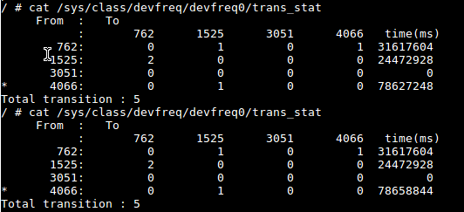 1、无返回 2、返回performance 3、4066 4、读取两次，返回如下图示，横向看4066对应time有增量 | Y
devfreq_19 |  | 检查设置userspace为当前调频策略 边界测试_设置频率为小于1的值 | 1、设置调频状态为userspace echo userspace > /sys/class/devfreq/devfreq0/governor 2、检查当前状态是否是userspace cat /sys/class/devfreq/devfreq0/governor 3、检查devfreq接口下是否多了一个userspace接口用于设置频率 cat /sys/class/devfreq/devfreq0/ 4、设置频率为小于1的值 echo 0 > /sys/class/devfreq/devfreq0/userspace/set_freq 5、检查当前设置频率是否为设置的值 cat /sys/class/devfreq/devfreq0/userspace/set_freq 6、检查当前状态频率是否为762 cat /sys/class/devfreq/devfreq0/cur_freq | 1、无返回 2、返回userspace 3、devferq节点下多了userspace接口 4、无返回 5、提示undefined 6、当前状态为定频前最后一次的频率 | Y
devfreq_20 |  | 检查设置userspace为当前调频策略 边界测试_设置频率为小于762大于0的值 | 1、设置调频状态为userspace echo userspace > /sys/class/devfreq/devfreq0/governor 2、检查当前状态是否是userspace cat /sys/class/devfreq/devfreq0/governor 3、检查devfreq接口下是否多了一个userspace接口用于设置频率 cat /sys/class/devfreq/devfreq0/ 4、设置频率为小于762大于0的值 echo 1 > /sys/class/devfreq/devfreq0/userspace/set_freq 5、检查当前设置频率是否为设置的值 cat /sys/class/devfreq/devfreq0/userspace/set_freq 6、检查当前状态频率是否为762 cat /sys/class/devfreq/devfreq0/cur_freq 7、检查当前状态trans_stat接口中762频率运行时间时是否增加 cat /sys/class/devfreq/devfreq0/trans_stat | 1、无返回 2、返回userspace 3、devferq节点下多了userspace接口 4、无返回 5、1 6、762 7、 | Y
devfreq_21 |  | 检查设置userspace为当前调频策略 边界测试_设置频率为762 | 1、设置调频状态为userspace echo userspace > /sys/class/devfreq/devfreq0/governor 2、检查当前状态是否是userspace cat /sys/class/devfreq/devfreq0/governor 3、检查devfreq接口下是否多了一个userspace接口用于设置频率 cat /sys/class/devfreq/devfreq0/ 4、设置频率为762的值 echo 762 > /sys/class/devfreq/devfreq0/userspace/set_freq 5、检查当前设置频率是否为设置的值 cat /sys/class/devfreq/devfreq0/userspace/set_freq 6、检查当前状态频率是否为762 cat /sys/class/devfreq/devfreq0/cur_freq 7、检查当前状态trans_stat接口中762频率运行时间时是否增加 cat /sys/class/devfreq/devfreq0/trans_stat | 1、无返回 2、返回userspace 3、devferq节点下多了userspace接口 4、无返回 5、762 6、762 7、 | Y
devfreq_22 |  | 检查设置userspace为当前调频策略 边界测试_设置频率为3051 | 1、设置调频状态为userspace echo userspace > /sys/class/devfreq/devfreq0/governor 2、检查当前状态是否是userspace cat /sys/class/devfreq/devfreq0/governor 3、检查devfreq接口下是否多了一个userspace接口用于设置频率 cat /sys/class/devfreq/devfreq0/ 4、设置频率为3051 echo 3051 > /sys/class/devfreq/devfreq0/userspace/set_freq 5、检查当前设置频率是否为设置的值 cat /sys/class/devfreq/devfreq0/userspace/set_freq 6、检查当前状态频率是否为3051 cat /sys/class/devfreq/devfreq0/cur_freq 7、检查当前状态trans_stat接口中3051频率运行时间时是否增加 cat /sys/class/devfreq/devfreq0/trans_stat | 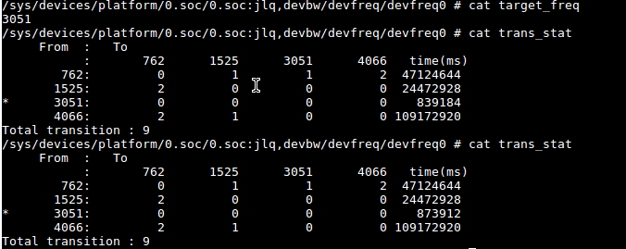 1、无返回 2、返回userspace 3、devferq节点下多了userspace接口 4、无返回 5、3051 6、3051 7、 | Y
devfreq_23 |  | 检查设置userspace为当前调频策略 边界测试_设置频率为4066 | 1、设置调频状态为userspace echo userspace > /sys/class/devfreq/devfreq0/governor 2、检查当前状态是否是userspace cat /sys/class/devfreq/devfreq0/governor 3、检查devfreq接口下是否多了一个userspace接口用于设置频率 cat /sys/class/devfreq/devfreq0/ 4、设置频率等于4066 echo 4066 > /sys/class/devfreq/devfreq0/userspace/set_freq 5、检查当前设置频率是否为设置的值 cat /sys/class/devfreq/devfreq0/userspace/set_freq 6、检查当前状态频率是否为4066 cat /sys/class/devfreq/devfreq0/cur_freq 7、检查当前状态trans_stat接口中4066频率运行时间时是否增加 cat /sys/class/devfreq/devfreq0/trans_stat | 1、无返回 2、返回userspace 3、devferq节点下多了userspace接口 4、无返回 5、4066 6、4066 7、 | Y
devfreq_24 |  | 检查设置userspace为当前调频策略 边界测试_设置频率大于4066 | 1、设置调频状态为userspace echo userspace > /sys/class/devfreq/devfreq0/governor 2、检查当前状态是否是userspace cat /sys/class/devfreq/devfreq0/governor 3、检查devfreq接口下是否多了一个userspace接口用于设置频率 cat /sys/class/devfreq/devfreq0/ 4、设置频率大于4066 echo 4067 > /sys/class/devfreq/devfreq0/userspace/set_freq 5、检查当前设置频率是否为设置的值 cat /sys/class/devfreq/devfreq0/userspace/set_freq 6、检查当前状态频率是否为4066 cat /sys/class/devfreq/devfreq0/cur_freq 7、检查当前状态trans_stat接口中4066频率运行时间时是否增加 cat /sys/class/devfreq/devfreq0/trans_stat | 1、无返回 2、返回userspace 3、devferq节点下多了userspace接口 4、无返回 5、4067 6、4066 7、 | Y

